12.A SG-SST 2017
 |  |  | PLAN DE MEJORAMIENTO POR PROCESOS

 |  |  | CÓDIGO: CMG-FM-004 |  |  |  |  |  |  | VERSIÓN: 6
 |  |  | FECHA DE APLICACIÓN: MARZO DE 2016

PROCESO: |  |  |  | SST-THU |  |  |  | FECHA DE DILIGENCIAMIENTO: |  |  |  | 9 DE JUNIO DE 2017
RESPONSABLE DEL PROCESO: |  |  |  | SECRETARÍA GENERAL

# de No Conformidad o Hallazgo | HALLAZGO | ORIGEN (1) | EVIDENCIAS ENCONTRADAS (2) | CAUSAS (3) | EFECTO (4) | TIPO DE ACCIÓN A TOMAR (5) | DESCRIPCIÓN DE LA ACCIÓN (6) | RESPONSABLE | FECHA DE INICIO | FECHA DE TERMINACIÓN | SEGUIMIENTO AVANCE ACCIÓN (diligenciado por el responsable del proceso) |  | SEGUIMIENTO OCI
 |  |  |  |  |  |  |  |  |  |  | Fecha de avance | Avance | Fecha Seguimiento | Estado | Observaciones
1 | En cuanto a las evaluaciones periodicas, no se cumple al artículo 5 de la Resolución 2346 de 2007, por cuanto no tiene definido el procedimiento de evaluación médica que establezca criterios. Métodos y periocidad de la misma. La Entidad no practicó evaluaciones médicas ocupacionales periodicas durante las vigencias 2015 y 2016, por lo que no cuenta con los elementos necesarios para monitorear la exposición a factores de riesgo e identificar en forma precoz, posibles alteraciones temporales, permanentes o agravadas del estado de salud del trabajador. | Auditoria Interna | Real | Los estudios de sector establecidos para la realización de exámenes médicos ocupacionales periodicos en algunos casos se han declarado desierto como sucedió para el 2016, ahora bien para la vigencia 2017, se realizo el estudio del sector y estudios previos los cuales fueron necesarios ajustar para incluir otros examenes que arrojo la matriz de riesgo y el perfil biomedico. | Discontinuidad del monitoreo a la exposición de factores de riesgo de los trabajadores y presuntas consecuencias por dicha exposición. De igual manera se puede ver afectado el cumplimiento de la norma en su totalidad. | Acción Correctiva | Diseñar los estudios del sector para la realización de exámenes médicos ocupacionales tomando como base la actualización de la matriz de riesgos y el pefil biomédico establecidos para la entidad , incluyendo exámenes médicos ocupacionales genereales y especificos. Incluir dentro del estudio del sector proveedores que cuenten con el servicio de todos los exámenes que la descripción técnica de la necesidad arrojen. | Secretaría General | 12 de Junio de 2017 | 31 de Octubre de 2017
2 | La Entidad no ha hecho los exámenes médicos visuales, auditivos, osteomusculares, entre otros, a los servidores públicos y trabajadores oficiales de la Entidad, por lo que no ha determinado el nivel de riesgo en que se encuentran, situación critica habida cuenta de los riesgos en que se presentan en las actividades misionals desarrolladas. | Auditoria Interna | Real | Los estudios de sector establecidos para la realización de exámenes médicos ocupacionales periodicos en algunos casos se han declarado desierto como sucedió para el 2016, ahora bien para la vigencia 2017, se realizo el estudio del sector y estudios previos los cuales fueron necesarios ajustar para incluir otros examenes que arrojo la matriz de riesgo y el perfil biomedico. | Discontinuidad del monitoreo a la exposición de factores de riesgo de los trabajadores y presuntas consecuencias por dicha exposición. De igual manera se puede ver afectado el cumplimiento de la norma en su totalidad. | Acción Correctiva | Diseñar los estudios del sector para la realización de exámenes médicos ocupacionales tomando como base la actualización de la matriz de riesgos y el pefil biomédico establecidos para la entidad , incluyendo exámenes médicos ocupacionales genereales y especificos. Incluir dentro del estudio del sector proveedores que cuenten con el servicio de todos los exámenes que la descripción técnica de la necesidad arrojen. | Secretaría General | 12 de Junio de 2017 | 31 de Octubre de 2017
3 | No se ha hecho ningún análisis de toxicidad de los elementos involucrados en los procesos y sus actividades misionales, ni mediciones o diagnósticos de materiales particulados y sustancias químicas que pueden afectar a trabajadores oficiales, por lo que no existe control a estos riesgos médicos. | Auditoria Interna | Real | Una vez verificados los historicos de la Entidad, se observó que la matriz de riesgos no contemplaba los riesgos quimicos generados en los procesos de producción e intervención de la entidad. | Desconocimiento en una posible materialización en caso de enfermedad producida por riesgo químico Consecuencias legales por incumplimiento de ley | Acción Correctiva | Diseñar los estudios del sector para la realización de exámenes médicos ocupacionales tomando como base la actualización de la matriz de riesgos y el pefil biomédico establecidos para la entidad , incluyendo exámenes médicos ocupacionales genereales y especificos para riesgo químico Incluir dentro del estudio del sector proveedores que cuenten con el servicio de todos los exámenes que la descripción técnica de la necesidad arrojen. | Secretaría General | 12 de Junio de 2017 | 31 de Octubre de 2017
4 | No existe un espacio adecuado con correspondiente mobiliario para que los trabajadores oficiales se cambien en las mañanas y al finalizar la jornada, guarden ropa y demás objetos personales. Esta situación se agrava por cuanto en Diciembre de 2016 en acto oficial, la Dirección General hizo entrega de unos lockers destinado para uso de trabajadores oficiales, que se encuentran guardados, sin estrenar. | Auditoria Interna | Real | Teniendo en cuenta que la Sede Operativa, no es propiedad de la UAERMV, además que a la fecha cursa una Acción de Grupo con Fallo contrario a la Entidad, no es viable hacer inversiones para arreglos estructurales en esta Sede. | Deficiencias en el saneamiento básico | Acción Correctiva | Actualmente estamos haciendo las apropiaciones correspondientes para hacer unos arreglos locativos para adecuar un espacio y colocar los locker. | Gerencia de Producción y Secretaría General | 12 de Junio de 2017 | 30 de Septiembre de 2017
5 | Se evidenció que el densimetro nuclear esta en uno de los modulos cercano al laboratorio, sin la instalación adecuada para su almacenamiento, solamente tapado por una polisombra verde. No existe personal autorizado de la UMV para su manejo, ya que la licencia de manejo material radioactivo estuvo valida hasta enero de 2013 | Auditoria Interna | Real | Hechas las averiguaciones con la Gerencia de Producción, se observa que hay ausencia de algunos de los protocolos para el adecuado uso y almacenamiento del densimetro. | Daños a la salud como afectación de organos y tejidos. Daños al medio ambiente como (impacto visual, atracción de descargas eléctricas) | Acción Correctiva | A la fecha se esta adelantando el proceso licitatorio "PRESTAR LOS SERVICIOS ESPECIALIZADOS PARA REALIZAR LA REEXPORTACIÓN Y GESTIÓN COMO DESECHO RADIACTIVO DEL DENSIMETRO NUCLEAR (TROXLER Y/O HUMBOLDT H5001 SERIE 7243), DE PROPIEDAD DE LA UNIDAD ADMINISTRATIVA ESPECIAL DE REHABILITACIÓN Y MANTENIMIENTO VIAL - UAERMV". El objetivo es dar de baja al equipo y entregarlo para disposición final como residuo peligroso al ente certificado para dicha disposición. | Gerencia de Producción | 12 de Junio de 2017 | 31 de Diciembre de 2017
6 | N.A
7 | Se encontró personal realizando trabajo en altura, sin contar con los elementos de seguridad adecuados y sin tener la capacitación correspondiente | Auditoria Interna | Real | Acto inseguro del trabajador | Posible accidente laboral (Caida de distinto nivel) | Acción Correctiva | Control de ingeniería a través de la continuaidad de la implementación del sistema retractil de las volquetas de autocarpado. Diseñar procedimiento de cargue y descargue de material en el que se incluyan las normas de seguridad y socializar dicho procedimiento con los trabajadores. Reinducción del personal de Obra y de Plantas a las normas de seguridad en obra. Sensibilizar a los trabajadores en materia de autocuidado. | Secretaría General, Gerencia de Producción, GASA, Gerencia de Intervención. | 12 de Junio de 2017 | Permanente
8 | En la sede de producción se evidenció que uno de los botiquines tiene elementos vencidos (solución inyectable vencida en junio de 2015) | Auditoria Interna | Real | Los estudios de sector establecidos para la adqusiciòn de botiquines fue declarado desierto debido a que ningún proveedor se presentó a cotizar. | En caso de una emergencia la Sede de Producción no cuenta con insumos físicos para responder a la atención de un primer auxilio | Acción Correctiva | Elaboración de los estudios del sector para la adquisición de botiquines en cumplimiento de la ley | Secretaría General | 12 de Junio de 2017 | 31 de Octubre de 2017
9 | En el almacén se evidenciaron botiquines pórttiles que nunca fueron usados y ya tienen todos los elementos vencidos. De igual manera se encontraron suministros para los botiquines que están vencidos y deben ser dados de baja para evitar que sean entregados por error | Auditoria Interna | Real | Los botiquines no fueron entregados a los frentes de obra y plantas de producción y operativas debido a la no existencia de un procedimiento de distribución y asignación de responsabilidades para las áreas encargadas de los mismos. | En caso de presentarse una emergencia en los frentes de obra o plantas de la Entidad no se cuenta con equipos de emergencia para atención de las mismas | Acción Correctiva | Diseñar e implementar procedimiento para distribuciòn y asignación de equipos de emergencia. Una vez el proceso de estudios del sector para la adqisición de botiquines e insumos de vía libre al proceso de compra, realizar entrega y socialización del procedimiento al responsable de cada uno de los frentes de obra y sedes de la Entidad. Implementar la inspección de botiquines, con el fin de verificar mensualmente el cumplimiento y existencia de los mismos. | Secretaría General | 12 de Junio de 2017 | 31 de Octubre de 2017
10 | En la sede administrativa no se evidencian botiquines, aunque ya existe la correspondiente señalizaciòn. | Auditoria Interna | Real | Los estudios de sector establecidos para la adqusiciòn de botiquines se han declarado en dos ocasiones desiertos debido a que ningún debido a la falta de participación de los oferentes. | En caso de una emergencia la sede administrativa no cuenta insumos físicos para responder a la atención de un primer auxilio | Acción Correctiva | Diseñar los estudios del sector para la adquisición de botiquines en cumplimiento de la ley | Secretaría General | 12 de Junio de 2017 | 31 de Octubre de 2017
11 | En los frentes de obra de la Entidad, en cada campamento de trabajo no se evidenció dotación de extintores | Auditoria Interna | Real | No se evidencia protocolo de distribución de elementos de emergencia a los frentes de obra. En las vigencias anteriores no se contaba con presupuesto para el mantenimiento, recarga y reposición de los elementos de emergencia. | Ante un eventual emergencia no se cuenta con elementos para respuesta inmediata lo que puede ocasionar pérdidas humanas y materiales. | Acción Correctiva | Por ser un trabajao articulado entre GASA y la Secretaria General, de forma conjunta estamos realizando los estudios del Sector para realizar la recarga de los extintores. Diseñar un procedimiento para la distribución de elementos de emergencia donde se evidencia la responsabilodad de los Residente de Obra frente a una atención de emergencia. | Secretaría General, GASA, Gerencia de Intervención. | 12 de Junio de 2017 | 31 de Octubre de 2017
12 | En los gabinetes de incendio de los pisos 7 y 8 de la sede administrativa, los extintores están vencidos | Auditoria Interna | Real | Al momento de la entrega por parte del Proveedor encargado del contrato de adecuación de la nueva sede administrativa, se le solicitó el cambio inmediato de los extintores. | En caso de presentarse un conato de incendio no se cuenta con el equipo vigente para la atención del mismo | Acción Correctiva | Solcitar a Famoc (Contratista encaragado de adecuación de la nueva sede administrativa) el cambio de los extintores | Secretaría General | 12 de Junio de 2017 | 30 de Julio de 2017 |  | 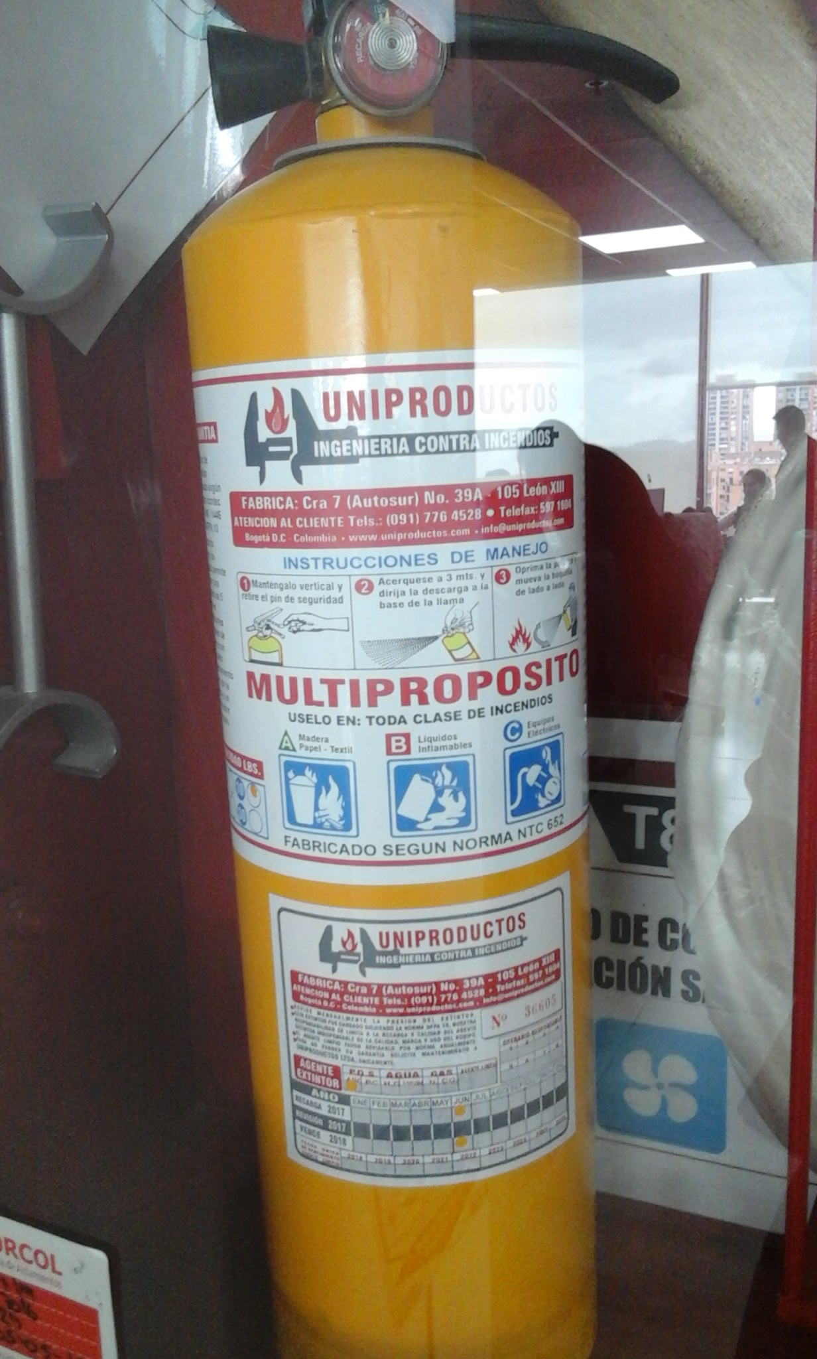
13 | Incumplimiento de la Resolución 1409 de 2012, en los siguientes aspectos: - Articulo 3 obligaciones del empleador: 6.- Disponer de un coordinador de Trabajo Seguro de alturas que no implica la creación de nuevos cargos. 9.- Garantizar que todo trabajador autorizado, reciba al menos una vez al año un reentrenamiento anual, para reforzar los conocimientos en proteccion contra caidas. 10.- Inspección anual a los sistemas de protección contra caídas. | Auditoria Interna | Real | En las vigencias anteriores no dejaron apropiaciones en el presupuesto para la toma del curso de coordinador de alturas, por cuanto no se tenía estimado este requisito dentro de la entidad. No se cuenta con controles administrativos (protocolo de inspección de sistemas de protección contra caídas) | Accidente de trabajo generada por falla de los sistemas de protección contra caídas | Acción Correctiva | Diseño del protocolo de inspección mensual y anual de sistemas de protección contra caídas. Incluir en la ejecución de los cursos de alturas programados para el mes de Octubre de 2017, trabajadores que realicen el curso para coordinador de alturas. Reprogramar los reentrenamientos para el personal actualmente certificado con vigencia de Octubre de 2017 | Secretaría General, Gerencia de Producción | 12 de Junio de 2017 | 15 de Diciembre de 2017
14 | No se ha suministrado a los integrantes del COPASST los EPP necesarios para el cumplimiento de sus funciones, en especial, para las visitas que deben realizar | Auditoria Interna | Real | En las vigencias anteriores no se evidenció presupuesto para dotación del COPASST | Posibles riesgos en las inspecciones rutinarias establecidas por la ley | Acción Correctiva | Dentro del presupuesto establecido para la dotación de los trabajadores de la Entidad incluir la dotación básica para los integrantes del COPASST | Secretaría General | 12 de Junio de 2017 | 31 de Diciembre de 2017
15 | Por incumplimiento de la Resolución 357 en los siguientes aspectos: - Articulo 6. Deberes: Numeral 10: No hay un día acordado a la semana para que los brigadistas porten el correspondiente distintivo y generen recordación a los demás funcionarios. - Numeral 14: No realizan anualmente solicitud para inspección de seguridad a todas las instalaciones - Articulo 9 : La brigada no está conformada de la misma manera en cada una de las sedes de la Entidad. En la sede de producción, que tiene un mayor riesgo por su operación, tan solo hay dos brigadistas, que adicionalmente, deben ir a frentes de obra. De igual manera, en cada una de las sedes no se cuenta con la conformación de coordinador, jefe de incendios, jefe de primeros auxilios y jefe de evacuación. | Auditoria Interna | Real | Desarticulación de la brigada de emergencias | En caso de emergencia se ofrece una atención deficiente y sin controles | Acción Correctiva | Hacer la convocatoria para la conformación de la nueva brigada y capacitación básica para su respectiva certificación. Modificación de la resolución de la conformación de la brigada. | Secretaría General, Gerencia de Producción | 12 de Junio de 2017 | 15 de Diciembre de 2017
16 | No se evidencio que la Entidad haya determinado el cumplimiento de los requisitos establecidos en la Resolución 357 de 2014 para poder conformar la brigada de emergencias | Auditoria Interna | Real | Desarticulaciónn de la brigada de emeregncias | En caso de emergencia se ofrece una atención deficiente y sin controles | Acción Correctiva | Verificación, análisis y ajuste de la Resolución 357 del 01 de Agosto. | Secretaria General | 12 de Junio de 2017 | 15 de Diciembre de 2017
(1): El origen pueden ser: Auditoria Interna - Auditoria Externa - Revisión por la Dirección - Producto y/o Servicio No Conforme - Medición de Indicadores - Mapa de Riesgos - Autoevaluación del Proceso - Quejas y Reclamos (2): La situación puede ser: -Real: cuando proviene de la identificación de un hallazgo, o por el incumplimiento de un requisito (del cliente, implícito, legal - reglamentario o adicional) -Potencial: proviene del análisis de los riesgos identificados para el proceso, el producto y/o servicio -De Mejora: proviene de una situación identificada como parte del proceso de autoevaluación (3): Para la identificación de las causas de las situaciones identificadas, se puede acudir a distintas metodologías como: Lluvia de Ideas, Metaplan, 3 Porque´s, Diagrama de Espina de Pescado, entre otros. (4): Se refiere a la consecuencia derivada de la situación identificada. (5): Es la acción que adopta el proceso, producto y/o servicio para subsanar o corregir la causa que genera el hallazgo. (6): Propósito que tiene el cumplir con la acción emprendida para corregir o prevenir las situaciones que se derivan de los hallazgos

